Database
Oracle
Document Databases: MongoDB, CouchDB, Terastore, OrientDB, RavenDB.

- Collection
- Document
- Field
- Embeded documents, linking
- Primary key (mặc định là _id do chính Mongo tạo)

- Table
- Row
- Column
- Joins
- Primary key

MySQL
Row Store: Cassandra, HBase, Hypertable và Amazon DynamoDB

Cassandra
- Multi-master
NoSQL: Not Only Structured Query Language
Database

RDBMS: Relational Database management System

Graph Databases: Neo4J, Infinite Graph, OrientDB, hoặc FlockDB
SQL-Sever

Neo4J
- Cấu trúc quan hệ node.
- Lưu trữ ảnh.
- Liệt kê và minh họa các mối quan hệ khác nhau của người dùng

Key-Value: Riak, Redis, memcached, Berkeley DB, HamsterDB, Amazon DynamoDB, Project Voldemort và Couchbase.

Search Databases: ElasticSearch

Redis (Cache)
- Lưu trữ phiên hoạt động của người dùng.

Relationship
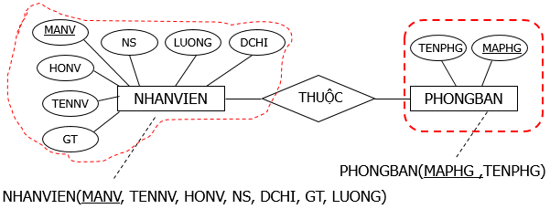
Relation

1-1
Thuộc tính khóa bên này làm khóa ngoại bên kia hoặc ngược lại

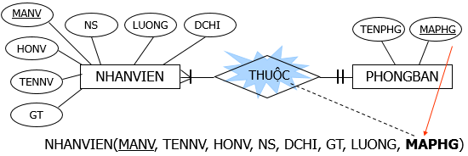

1-Many
Thuộc tính khóa bên 1 làm khóa ngoại bên nhiều

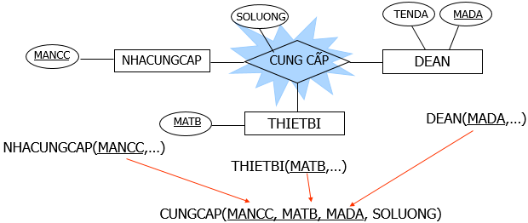

Many-Many
Chuyển thành quan hệ mới có khoá chính gồm 2 thuộc tính khoá của 2 quan hệ; thuộc tính mối kết hợp (nếu có) trở thành thuộc tính của quan hệ mới

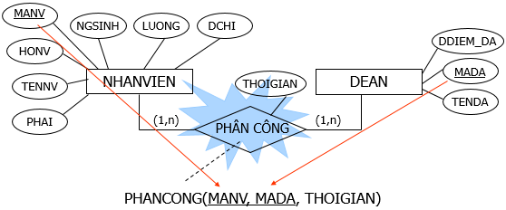

Chuyển thành quan hệ mới, có khoá chính gồm 3 thuộc tính khoá của 3 thực thể tham gia mối kết hợp. Thuộc tính mối kết hợp (nếu có) trở thành thuộc tính của quan hệ mới
Kết hợp 3 ngôi

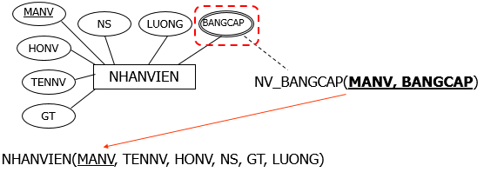

Chuyển thành quan hệ mới có khoá chính gồm thuộc tính đa trị và thuộc tính khoá của thực thể. Sau khi chuyển thành quan hệ mới, thuộc tính đa trị sẽ biến mất khỏi thực thể cũ.
Thuộc tính đa trị

MongoDB Data Modelling
{
_id: POST_ID
title: TITLE_OF_POST,
description: POST_DESCRIPTION,
by: POST_BY,
url: URL_OF_POST,
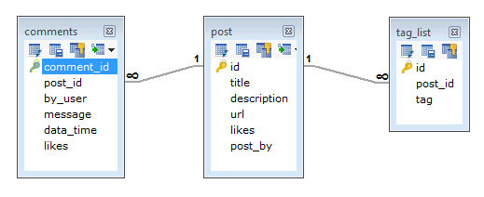
tags: [TAG1, TAG2, TAG3],
likes: TOTAL_LIKES,
comments: [
{
user:'COMMENT_BY',
message: TEXT,
dateCreated: DATE_TIME,
like: LIKES
},
{
user:'COMMENT_BY',
message: TEXT,
dateCreated: DATE_TIME,
like: LIKES
}
]
}

MYSQL
MongoDB

